Sheet1
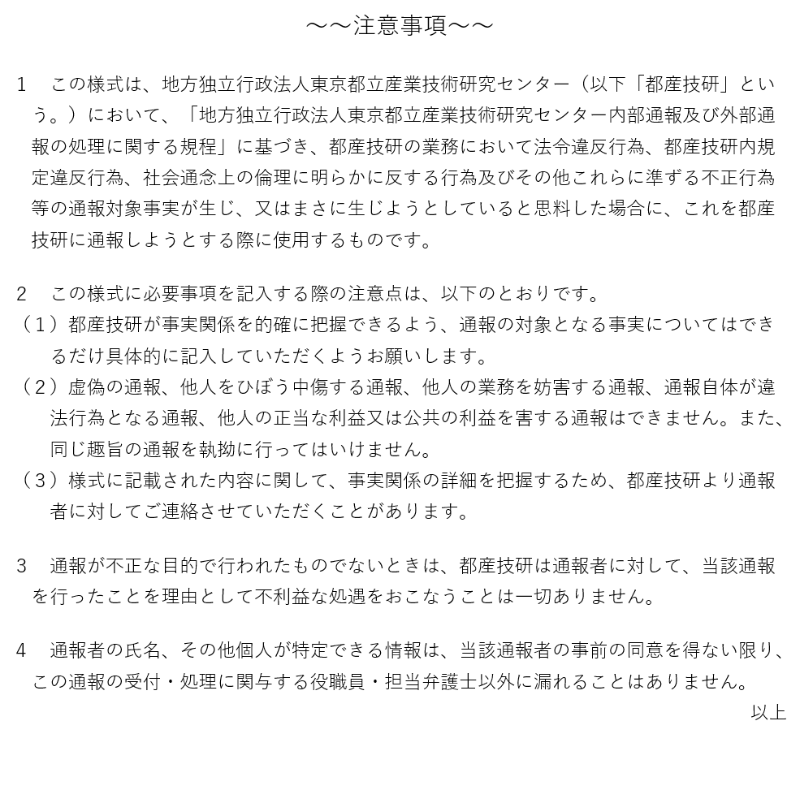
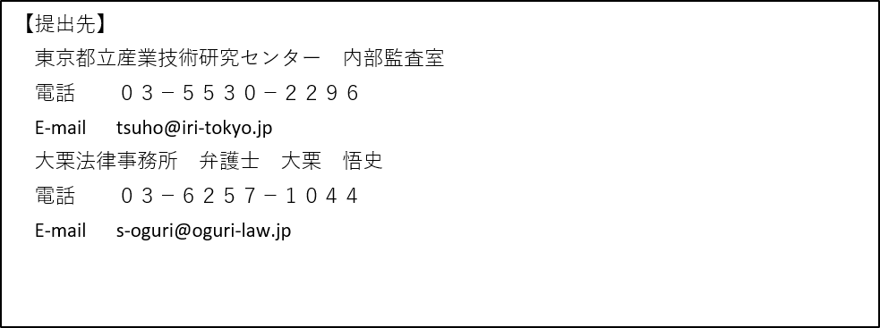
通報シート

通報を行う者 |  | 所属 |  |  | ※匿名を希望する場合は記載しなくても構いません。

 |  | 氏名

 |  | 連絡先 | E-mail |  | ※詳細な事実関係を把握するために連絡が必要な場合があります。

 |  |  | TEL

 |  | 通報受付後の 処理状況の通知 |  | 希望する ・ 希望しない （どちらかに○）

 |  |  |  | ※匿名の場合は通知は行いません
通報内容 |  | 通報対象 （部署・氏名等）

 |  | 発生時期 （いつからか）

 |  | 発生場所 （どこで）

 |  | 問題の内容 （何が起きている/起こりかけているか、違法行為発見の経緯等）

 |  | 証拠資料の有無 |  | □なし □あり（具体的に： ）

 |  | 他に違法行為の内容を知っている と思われる人物

 | ※注意事項及び提出先は裏面に記載しています。必ずご一読ください。

